Sheet1
附件一
家电类货物需求一览表
说明：
1、本需求一览表中所列的品牌、型号是这次需要采购的货物，供应商不得更改，必须按此供货、报价，否则采购人不予接受；
2、 本表提供的货物单价为上控单价，供应商必须分别进行清单及总价报价，所报单价不能超过上控单价，否则采购人不予接受。
项号 | 货物名称 | 第一批供货时间 | 数量 （第一批次） | 第二批供货时间 | 数量 （第二批次） | 总数量 | 上控单价 | 总价 | 品牌、型号 | 技术参数要求
1 | 饮水机 | 2016.4 | 104台 | 2016.12.28 | 146台 | 250 | 299 | 74750 | 美的(midea) MYD718S-X | 1、制冷方式:电子制冷；2、内胆材质:奥氏体 不锈钢；3、制热量L/h:4L/h；4、制冷量L/h:0.7L/h；5、加热功率（w）:305W；6、制冷功率（w）:80W；7、规格尺寸：284*297*850；
 |  |  |  |  |  |  |  |  |  | 8、参考图（颜色由使用方确定）:
 |  |  |  |  |  |  |  |  |  | 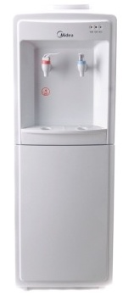
2 | 落地式电风扇 | 2016.3.28 | 50台 | 2016.12.28 | 104台 | 154 | 199 | 30646 | 格力（GREE)FD-4012-WG | 1冷暖类型 单冷型；2;电机材质 铁壳；3电机扇叶材质 AS风叶；4风类模式 正常风；5风力档位 3档；6定时范围 2-8小时；7摇头方式 左右摇头；8按键方式 轻触式按键；9显示方式 无显示；10送风原理 轴流风扇 升降固定 旋转式；11摇头范围 90°；12控制方式 机械式；13额定电压 220v；14额定频率 50HZ；15扇叶片数 3片；16扇叶直径 16寸；17产品高度 1.1-1.5米；18噪音（db）a 51-70；19能效等级 1级
 |  |  |  |  |  |  |  |  |  | 参考图（颜色由使用方确定）:

 |  |  |  |  |  |  |  |  |  | 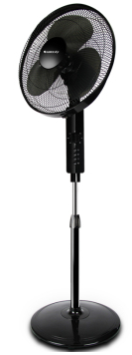
3 | 电冰箱 | 2016.4 | 15台 | 2016.12.28 | 10台 | 25 | 1799 | 44975 | 海尔（Haier）BCD-225TMPM | 1类别 双开门；2气候类型 SN•N•ST；3制冷方式 直冷；4控制方式 机械式；5制冷类型 压缩机制冷；6定频/变频 定频；7总容积(升) 225；8冷冻室(升) 85；9冷藏室(升) 140；10冷冻能力(kg/24h) 4；11能效等级 1 级；12耗电量(KWh/24h) 0.48；13运转音dB(A) 38；制冷剂 R600a；14电压/频率 220V/50HZ；15产品尺寸（深x宽x高）mm 605*590*1630 产品重量（kg） 57；16特性 节能 低霜 4D 匀冷大冷冻空间
 |  |  |  |  |  |  |  |  |  | 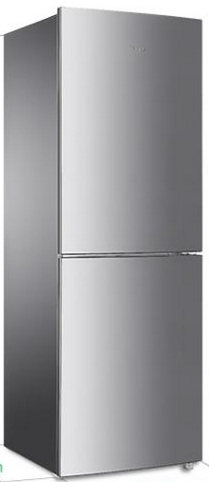
4 | 微波炉 | 2016.4 | 15台 | 2016.12.28 | 10台 | 25 | 449 | 11225 | 美的（Midea）EG720KG4-NA | 1操作方式 微电脑式；2底盘类型 平板式；3内胆材质 易清洁内胆；4容量 20L；5有效腔体容积（L） 20L；6光波功能 支持；7烧烤功能 支持；8蒸汽功能 不支持；9预约功能 不支持；10童锁功能 支持；11微波功率 700w；12烧烤功率 850w；13门锁类型 按门式；14额定电压 220v；15额定频率 50HZ
 |  |  |  |  |  |  |  |  |  | 12、参考图（颜色由使用方确定）：
 |  |  |  |  |  |  |  |  |  | 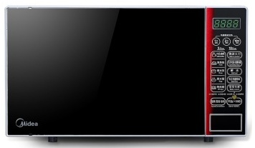
7 | 合计 |  |  |  |  |  |  | 161596

